uji a klasik
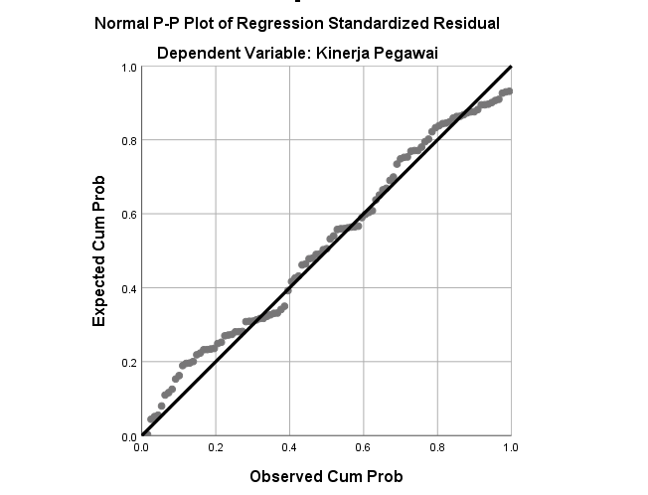
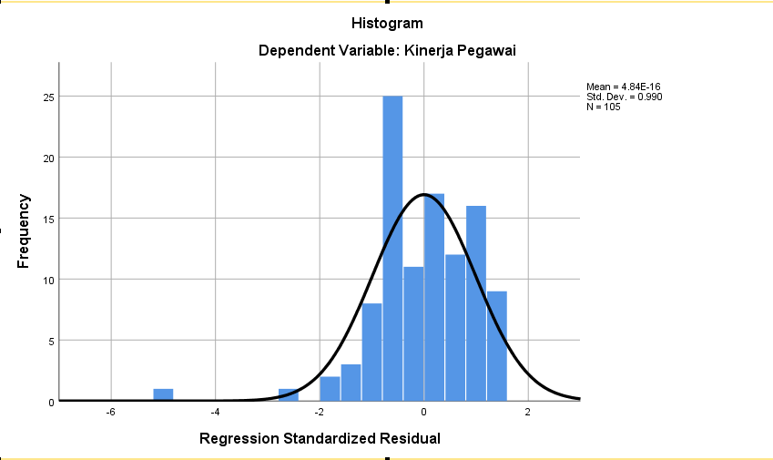
Coefficientsa
Model |  | Unstandardized Coefficients |  | Standardized Coefficients | t | Sig. | Collinearity Statistics
 |  | B | Std. Error | Beta |  |  | Tolerance | VIF
1 | (Constant) | 20.738 | 4.651 |  | 4.458 | 0.000
 | Optimalisasi Waktu Pengiriman | 0.179 | 0.091 | 0.198 | 1.970 | 0.052 | 0.879 | 1.138
 | Efisiensi Biaya Operasional | 0.136 | 0.078 | 0.176 | 1.750 | 0.083 | 0.879 | 1.138
a. Dependent Variable: Kinerja Pegawai

 |  |  |  |  |  |  |  |  | Residuals Statisticsa
Model Summaryb |  |  |  |  |  |  |  |  |  | Minimum | Maximum | Mean | Std. Deviation | N
Model | R | R Square | Adjusted R Square | Std. Error of the Estimate |  |  |  |  | Predicted Value | 32.9724 | 39.1022 | 35.8095 | 1.31113 | 105
1 | .307a | 0.094 | 0.077 | 4.10094 |  |  |  |  | Std. Predicted Value | -2.164 | 2.511 | 0.000 | 1.000 | 105
a. Predictors: (Constant), Efisiensi Biaya Operasional, Optimalisasi Waktu Pengiriman |  |  |  |  |  |  |  |  | Standard Error of Predicted Value | 0.401 | 1.222 | 0.660 | 0.212 | 105
b. Dependent Variable: Kinerja Pegawai |  |  |  |  |  |  |  |  | Adjusted Predicted Value | 32.9707 | 39.1101 | 35.7983 | 1.30479 | 105
 |  |  |  |  |  |  |  |  | Residual | -21.11687 | 6.09074 | 0.00000 | 4.06132 | 105
 |  |  |  |  |  |  |  |  | Std. Residual | -5.149 | 1.485 | 0.000 | 0.990 | 105
 |  |  |  |  |  |  |  |  | Stud. Residual | -5.295 | 1.536 | 0.001 | 1.007 | 105
 |  |  |  |  |  |  |  |  | Deleted Residual | -22.33127 | 6.51772 | 0.01127 | 4.20194 | 105
ANOVAa |  |  |  |  |  |  |  |  | Stud. Deleted Residual | -6.188 | 1.547 | -0.008 | 1.059 | 105
Model |  | Sum of Squares | df | Mean Square | F | Sig. |  |  | Mahal. Distance | 0.002 | 8.247 | 1.981 | 1.999 | 105
1 | Regression | 178.783 | 2 | 89.391 | 5.315 | .006b |  |  | Cook's Distance | 0.000 | 0.538 | 0.012 | 0.053 | 105
 | Residual | 1715.408 | 102 | 16.818 |  |  |  |  | Centered Leverage Value | 0.000 | 0.079 | 0.019 | 0.019 | 105
 | Total | 1894.190 | 104 |  |  |  |  |  | a. Dependent Variable: Kinerja Pegawai
a. Dependent Variable: Kinerja Pegawai
b. Predictors: (Constant), Efisiensi Biaya Operasional, Optimalisasi Waktu Pengiriman

